Hoja1
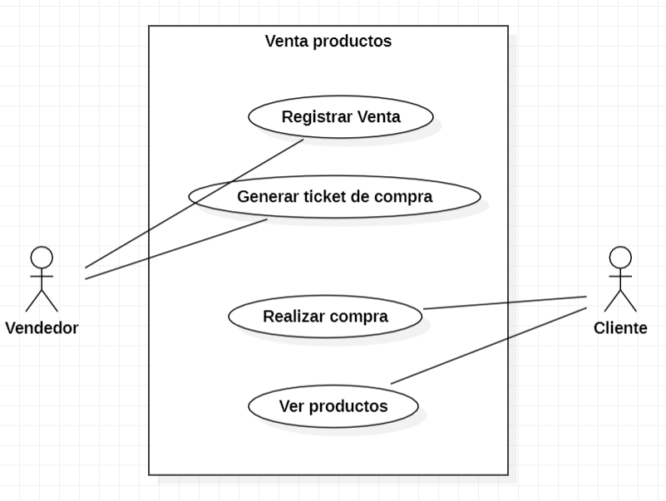
CASOS DE USO
Caso de uso | CU_13
Nombre | Registro ventas
Precondición | Al menos debe existencias de algún producto en el almacén.
Postcondición | Si hay existencias en el almacen se mostrara el producto en el sistema junto con la cantidad de existencias que hay del producto en el almacén.
Autor | Juan Daniel Jiménez López | Fecha | 2023-02-04
Proposito | Crear un sistema funcional capaz de realizar un registro sobre la venta de productos.

Flujos alternativos y excepciones
Curso normal
1a: El encargado de la venta debe hacer clic en el botón de registrar venta. 2a: El encargado debe colocar el id del producto y verificar que los datos que muestra el sistema son correctos luego debe especificar la cantidad de productos que se van a vender. 3a: En caso de que el cliente haya hecho una compra de mas de 10 árticulos se le aplicara un descuento 20% del precio total de la compra realiza. 4a: Una vez que la compra se concrete el vendedor tendrá una opción para generar un ticket de la compra en caso de que el cliente necesite una devolución o necesite un cambio de productos por fallas de fabrica o por algún defecto.
Curso alterno
Si no hay existencias del producto en el almacen se cancelara el procedimiento de compra por lo que la venta sera cancelada, simplemente aparecera una ventana que indique que el producto no se encuentra en existencia. En caso de que exitan el producto pero no la cantidad indicada por el vendedor se le mostrara un mensaje al vendedor donde se le especifique la cantidad de existencias del producto y un boton para aceptar o rechazar la compra.
Otros datos
importancia | Alta
Urgencia | Alta
Comentarios
Este caso de uso sirve para mostrar cual seria el comportamiento del área de ventas.
Diagrama de caso de uso

Hoja2
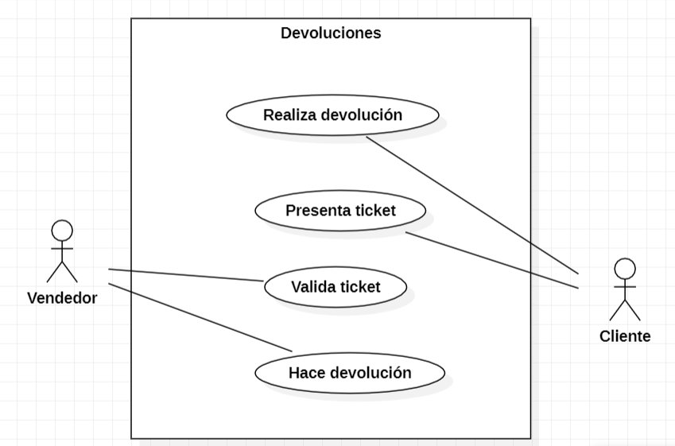
CASOS DE USO
Caso de uso | CU_14
Nombre | Devoluciones
Precondición | El usuario debe tener su ticket de compra
Postcondición | En caso de que el cliente tenga su ticket de compra y quiera hacer devolución de algún producto se le da la opción de elegir si desea otro producto funcional o quiere un rembolso.
Autor | Juan Daniel Jiménez López | Fecha | 2023-02-04
Proposito | Crear un sistema capaz de relizar devoluciones o cambios de productos.

Flujos alternativos y excepciones
Curso normal
1a: El cliente debe dirigirse con el encargado de la venta para que valide su ticket de compra. 2a: Una vez que el encargado valide el ticket el cliente podrá elegir si quiere algún otro producto del mismo precio o quiere la devolución de su compra.
Curso alterno
En dado caso de que el ticket se encuentre roto no se podra realizar la devolucion del producto. En dado caso de que no existan productos para remplazar el producto que sea devolver, se le debera hacer una devolucion del 80% del precio del producto al cliente. |  |  |  | g
Otros datos
importancia | Alta
Urgencia | Alta
Comentarios
Este caso de uso sirve para mostrar el procedimiento que se debe realizar en dado caso de que se solicite una devolución.
Diagrama de caso de uso

